Lược đồ giao diện
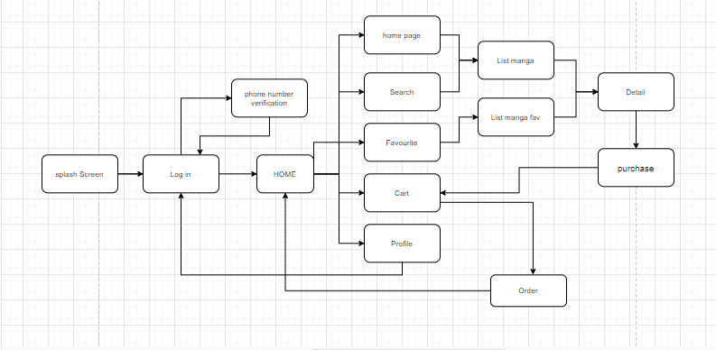
Groceries: Figma
Diagram

Giao diện trên mobile app
STT | Tên màn hình | Giao diện | Mô tả
1 | Splash screen | 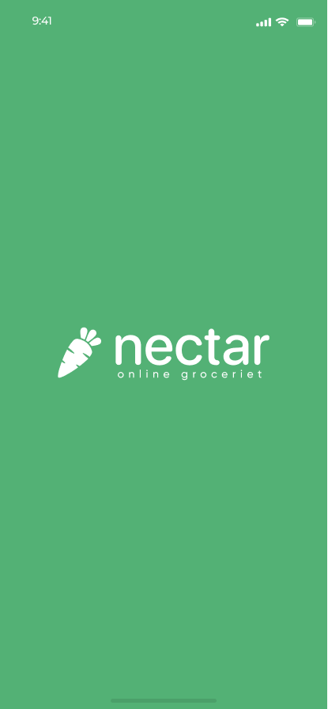 | Màn hình chờ trong lúc ứng dụng đang mở.
2 | Onboarding |  | Giới thiệu trong lần đầu tiên người dùng mở ứng dụng.
3 | Sign in | 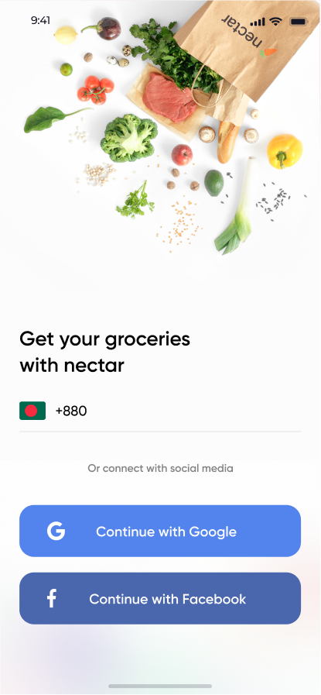 | Cho phép người dùng chọn phương thức đăng nhập (bằng tài khoàn hệ thống, bằng Google, Facebook)
4 | Home screen |  | Màn hình chính hiển 1 phần các bộ truyện đang có với các thông tin cơ bản (tên, giá tiền/chap). Các bộ truyện hiển thị trên màn hình chính theo 3 nhóm: training, top ngày, tuần, tháng,...
5 | Explore search | 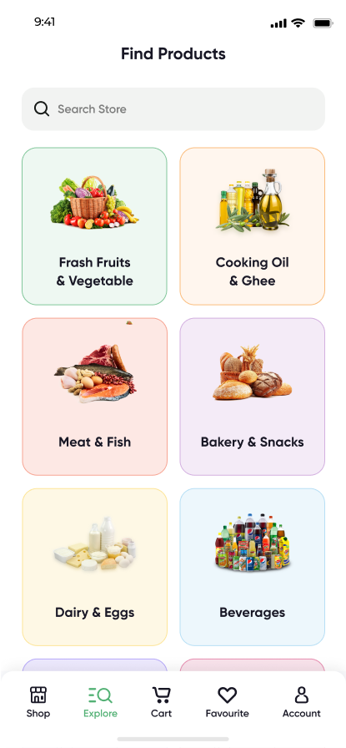 | Màn hình này cho phép người dùng tìm kiếm truyện đang có trong hệ thống thông qua từ khóa nhập vào từ bàn phím. Người dùng cũng có một sự lựa chọn bổ sung để tìm kiếm thông qua các bộ lọc được tạo sẵn bởi ứng dụng.
6 | My card | 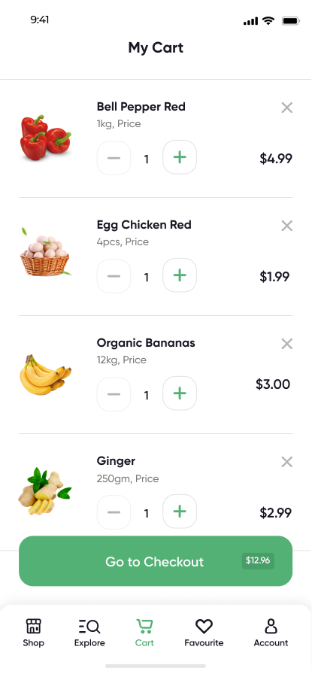 | Màn hình này hiển thị danh sách tất cả các bộ truyện đã được người dùng thêm vào giỏ hàng của họ cùng với thông tin số lượng chap và giá tiền. Từ màn hình này, người dùng thực hiện được các thao tác cập nhật giỏ hàng của họ. Người dùng có thể tiến hành đặt hành với đơn hàng gồm các món hiện có trong giỏ hàng của họ.
7 | Search result | 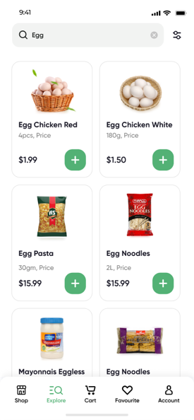 | Màn hình này hiển thị tất cả các sản phẩm có tên chứa từ khóa mà người dùng nhập vào trên khung tiềm kiếm ở màn hình (5)
8 | Product datails | 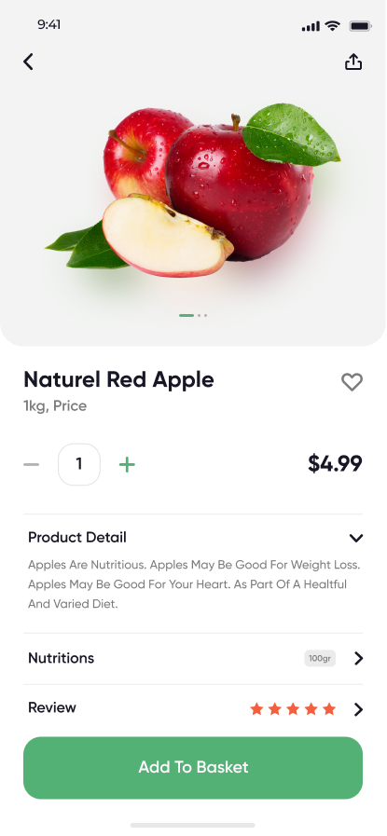 | Màn hình này hiển thị tất cả cán thông tin của sản phẩm. Người dùng có thể chọn số luọng chap và từ chap thứ bao nhiêu để thêm vào giỏ hàng của mình. Người dùng cũng có thể ấn yêu thích đối với sản phẩm.
9 | Beverages | 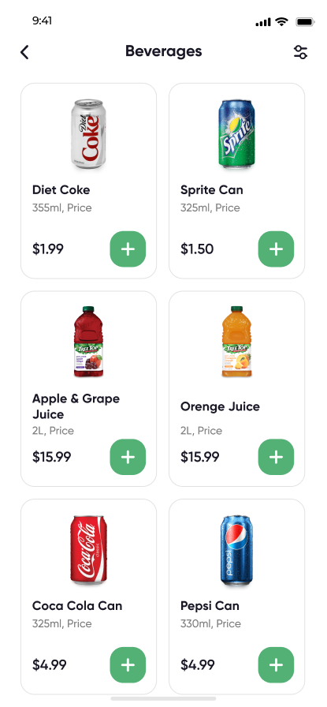 | Màn hình nảy hiển thị tất cả sản phẩm được lọc bởi bộ lọc . Tương tự khi người dùng chọ bất kỳ trong ứng dụng.
10 | Filters | 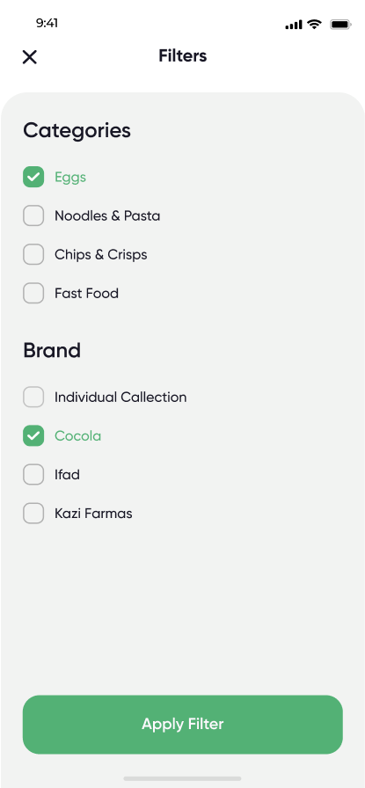 | Màn hình này hiển thị tất cả các lựa chọn bộ lọc giúp người dùng lọc được các truyện mà họ cần.
11 | Favourite | 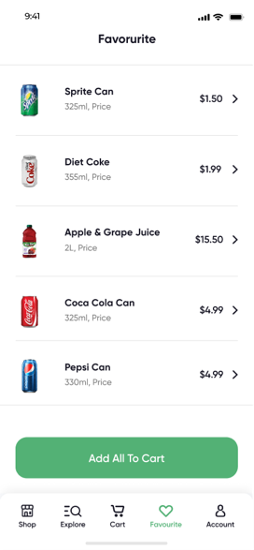 | Hiển thị danh sách tất cả các bộ truyện đã được người dùng đã ấn yêu thích.
12 | Checkout | 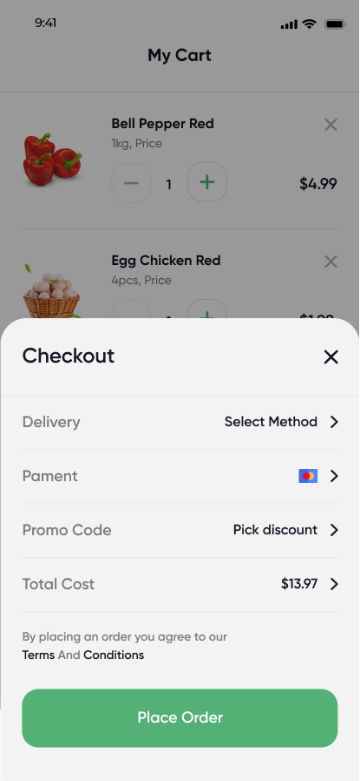 | Màn hình này hiển thị tất cả thông tin thanh toán và giao hàng của đơn hàng khi người dùng ấn đặt hàng từ màn hình giỏ hàng. Người dùng có thể chỉnh sửa các thông tin trong màn hình này trước khi nhấn nút đặt hàng ("Place order"). Sau khi nhấn nút Đặt hàng, nếu ví của người dùng đủ thì sẽ tiến hành thanh toán và mở khóa cho các chap mua.
13 | Account | 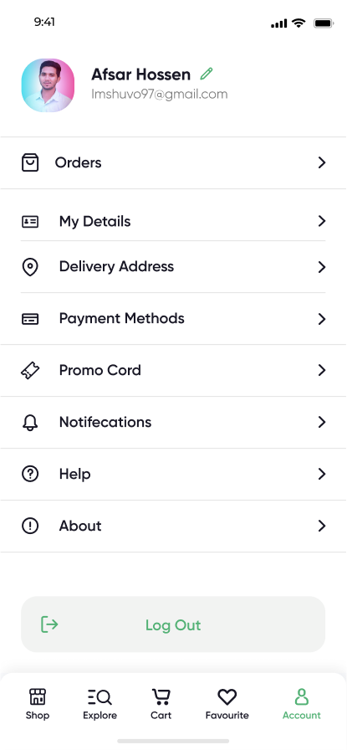 | Màn hình này giúp người dùng quản lý mọi thông tin về tài khoàn và đơn hàng của họ. Người dùng có thể xem thông tin các đơn hàng của họ. Người dùng cũng thao tác quản lý tài khoản của họ ở đây.

